Bug report
Bug report №1
Summary | Дефект локалізації
Project | COMFY
Component | Перевірка мови веб-сайту за замовченням

Severity | S4
Priority | P2
Status
Author | Каркачов Ігор
Опис | Під час перевірки веб-сайту Comfy було виявлено, що мова відображення сайту за замовченням російська.

Steps to Reproduce | 1.Відкрити https://comfy.ua/; 2. Перевірити мову відображення за замовченням

Actual Result | Повідомлення відображається на россійській мові.

Expected Result | Повідомлення має відображається на українській мові.

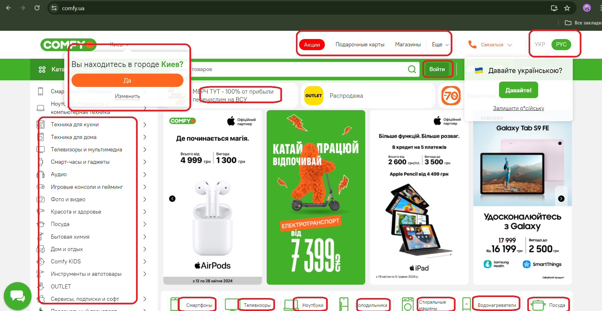
Attachment

